注意事项
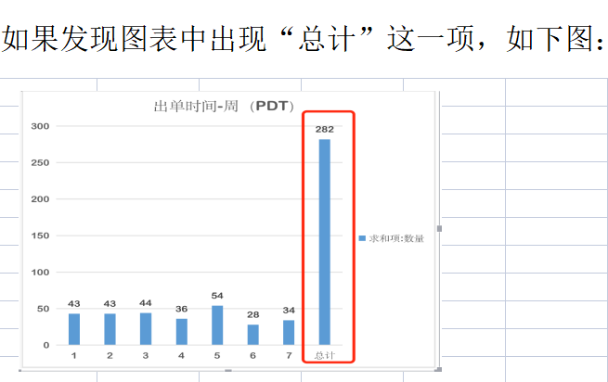

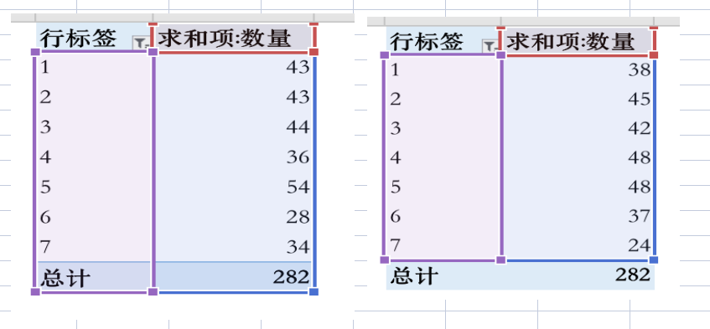

Sheet4
点击工具栏中的“分析” 再点击“刷新”

出单时间分布-北京时间
 | 汇总
#VALUE!
出单时间-周-北京时间
 | 汇总
#VALUE!
 | 求和项:数量 | 配送洲/企业 | 求和项:数量 | 小时（GMT+8） | 求和项:数量 | 小时（PDT） | 求和项:数量 | 星期（GMT+8） | 求和项:数量 | 星期（PDT） | 求和项:数量
 |  | (空白) |  | #VALUE! |  | #VALUE! |  | #VALUE! |  | #VALUE!
 |  | 总计 |  | 总计 |  | 总计 |  | 总计 |  | 总计

出单地区分布
 | 汇总
(空白)

 |  |  |  |  |  |  |  | 是否企业订单 | 求和项:数量
 |  |  |  |  |  |  |  | (空白)
 |  |  |  |  |  |  |  | 总计

出单时间分布-PDT时间
 | 汇总
#VALUE!

是否企业买家
 | 汇总
(空白)

 | 汇总
#VALUE!

